Sumário
Projeto | Projeto - Test-1 | Histórico de Revisões
Elaborado Por | Abraão Rocha | Data | Atualizado Por | Descrição da Atualização
Revisado Por | Abraão Rocha | 2024-09-19 | Abraão Rocha | Criação de Casos de Testes
Data de Criação | 2024-09-18
Executor dos Testes | Abraão Rocha
Cenários OK | 6
Cenários NOK | 10
Cenários não testados | 0

Imagens
Imagem 01:
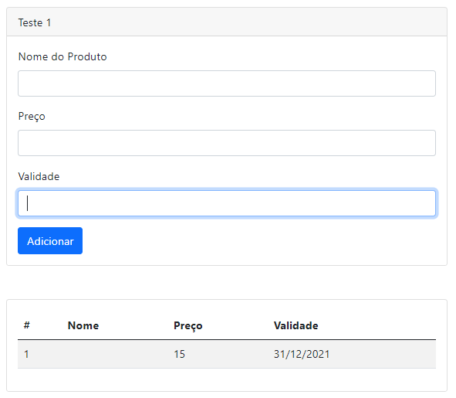

Imagem 02:
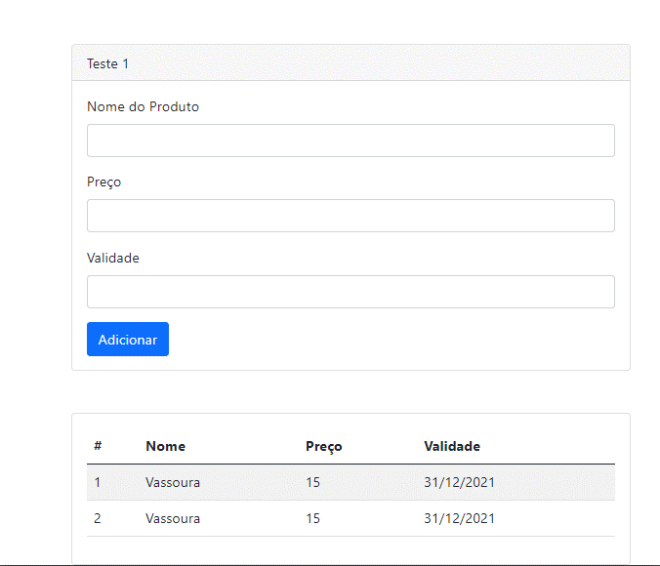

Imagem 03:
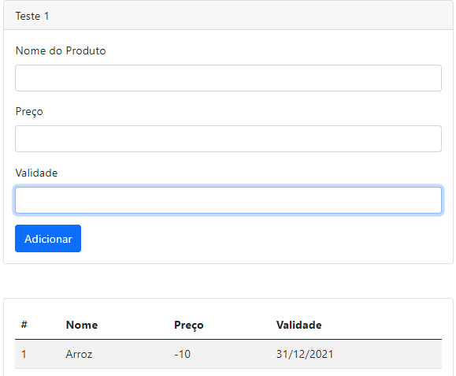

Imagem 04:
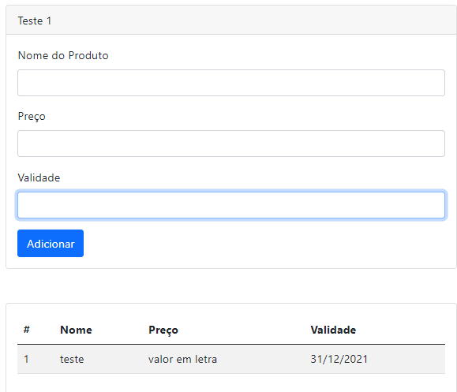

Imagem 05:
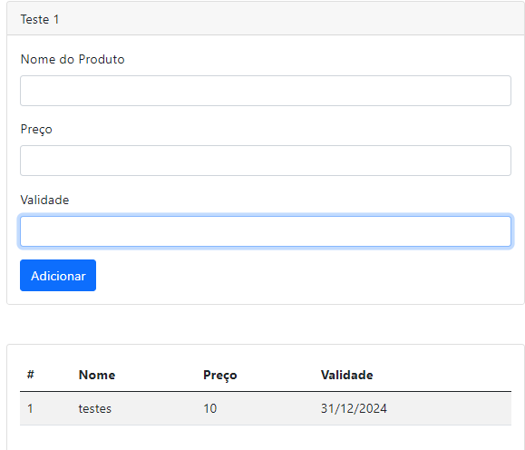

Imagem 06:
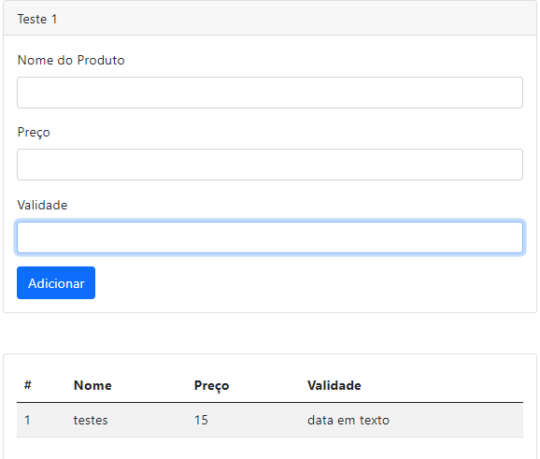

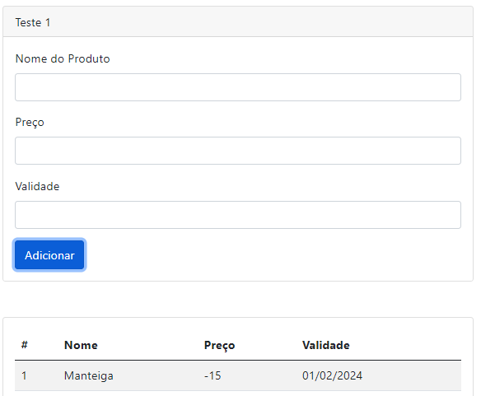
Imagem 07:

Imagem 08:
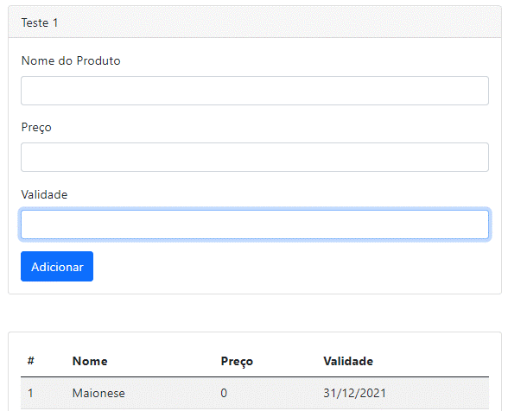

Imagem 09:


Imagem 10:
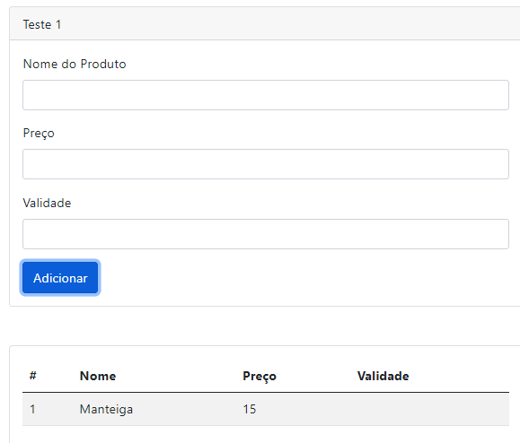

Imagem 11:

Imagem 12:

Imagem 13:

